Sheet1
実施：
①日本語学校に会話コースを受講する。
②単語と文法を勉強するため、「標準日本語」の本を読む。

期間： | 5/28～7/2

実施①のスゲージュル： |  | 実施②のスゲージュル：
 | 週2回（火、木）20:00～21:00 | 第1課から毎日は2課の単語と文法を強化し、まとめします。
 | ・6月3日（木）～ 8月31日（火）→ 3ヶ月の予定 | 勉強内容はGitHubで管理します。
 |  | 日付 | 勉強内容
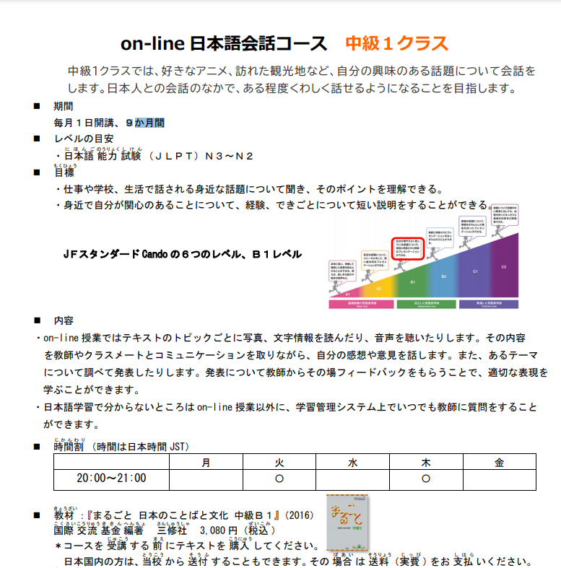
 |  | 2021-05-28 | 第1課～第2課の単語と文法
 |  | 2021-05-29 | 第3課～第4課の単語と文法
 |  | 2021-05-30 | 第5課～第6課の単語と文法
 |  | 2021-05-31 | 第7課～第8課の単語と文法
 |  | 2021-06-01 | 第9課～第10課の単語と文法
 |  | 2021-06-02 | 第11課～第12課の単語と文法
 |  | 2021-06-03 | 第13課～第14課の単語と文法
 |  | 2021-06-04 | 第15課～第16課の単語と文法
 |  | 2021-06-05 | 第17課～第18課の単語と文法
 |  | 2021-06-06 | 第19課～第20課の単語と文法
 |  | 2021-06-07 | 第21課～第22課の単語と文法
 |  | 2021-06-08 | 第23課～第24課の単語と文法
 |  | 2021-06-09 | 第25課～第26課の単語と文法
 |  | 2021-06-10 | 第27課～第28課の単語と文法
 |  | 2021-06-11 | 第29課～第30課の単語と文法
 |  | 2021-06-12 | 第31課～第32課の単語と文法
 |  | 2021-06-13 | 第33課～第34課の単語と文法
 |  | 2021-06-14 | 第35課～第36課の単語と文法
 |  | 2021-06-15 | 第37課～第38課の単語と文法
 |  | 2021-06-16 | 第39課～第40課の単語と文法
 |  | 2021-06-17 | 第41課～第42課の単語と文法
 |  | 2021-06-18 | 第43課～第44課の単語と文法
 |  | 2021-06-19 | 第45課～第46課の単語と文法
 |  | 2021-06-20 | 第47課～第48課の単語と文法
 |  | 2021-06-21 | 第49課～第50課の単語と文法
 |  | 2021-06-22 | 第51課～第52課の単語と文法
 |  | 2021-06-23 | 第53課～第54課の単語と文法
 |  | 2021-06-24 | 第55課～第56課の単語と文法
 |  | 2021-06-25 | 第57課～第58課の単語と文法
 |  | 2021-06-26 | 第59課～第60課の単語と文法
 |  | 2021-06-27 | 第61課～第62課の単語と文法
 |  | 2021-06-28 | 第63課～第64課の単語と文法
 |  | 2021-06-29 | 復習
 |  | 2021-06-30 | 復習
 |  | 2021-07-01 | 復習
 |  | 2021-07-02 | 復習
 |  | 2021-07-03 | 復習
 |  | 2021-07-04 | N2の試験

